接続方法
初期表示する際にカメラとマイクの使用を許可する
カスタム画面(ビデオモデル)
URL：https://jitsiweb.kikkoman-sit.com/

 | 初期画面
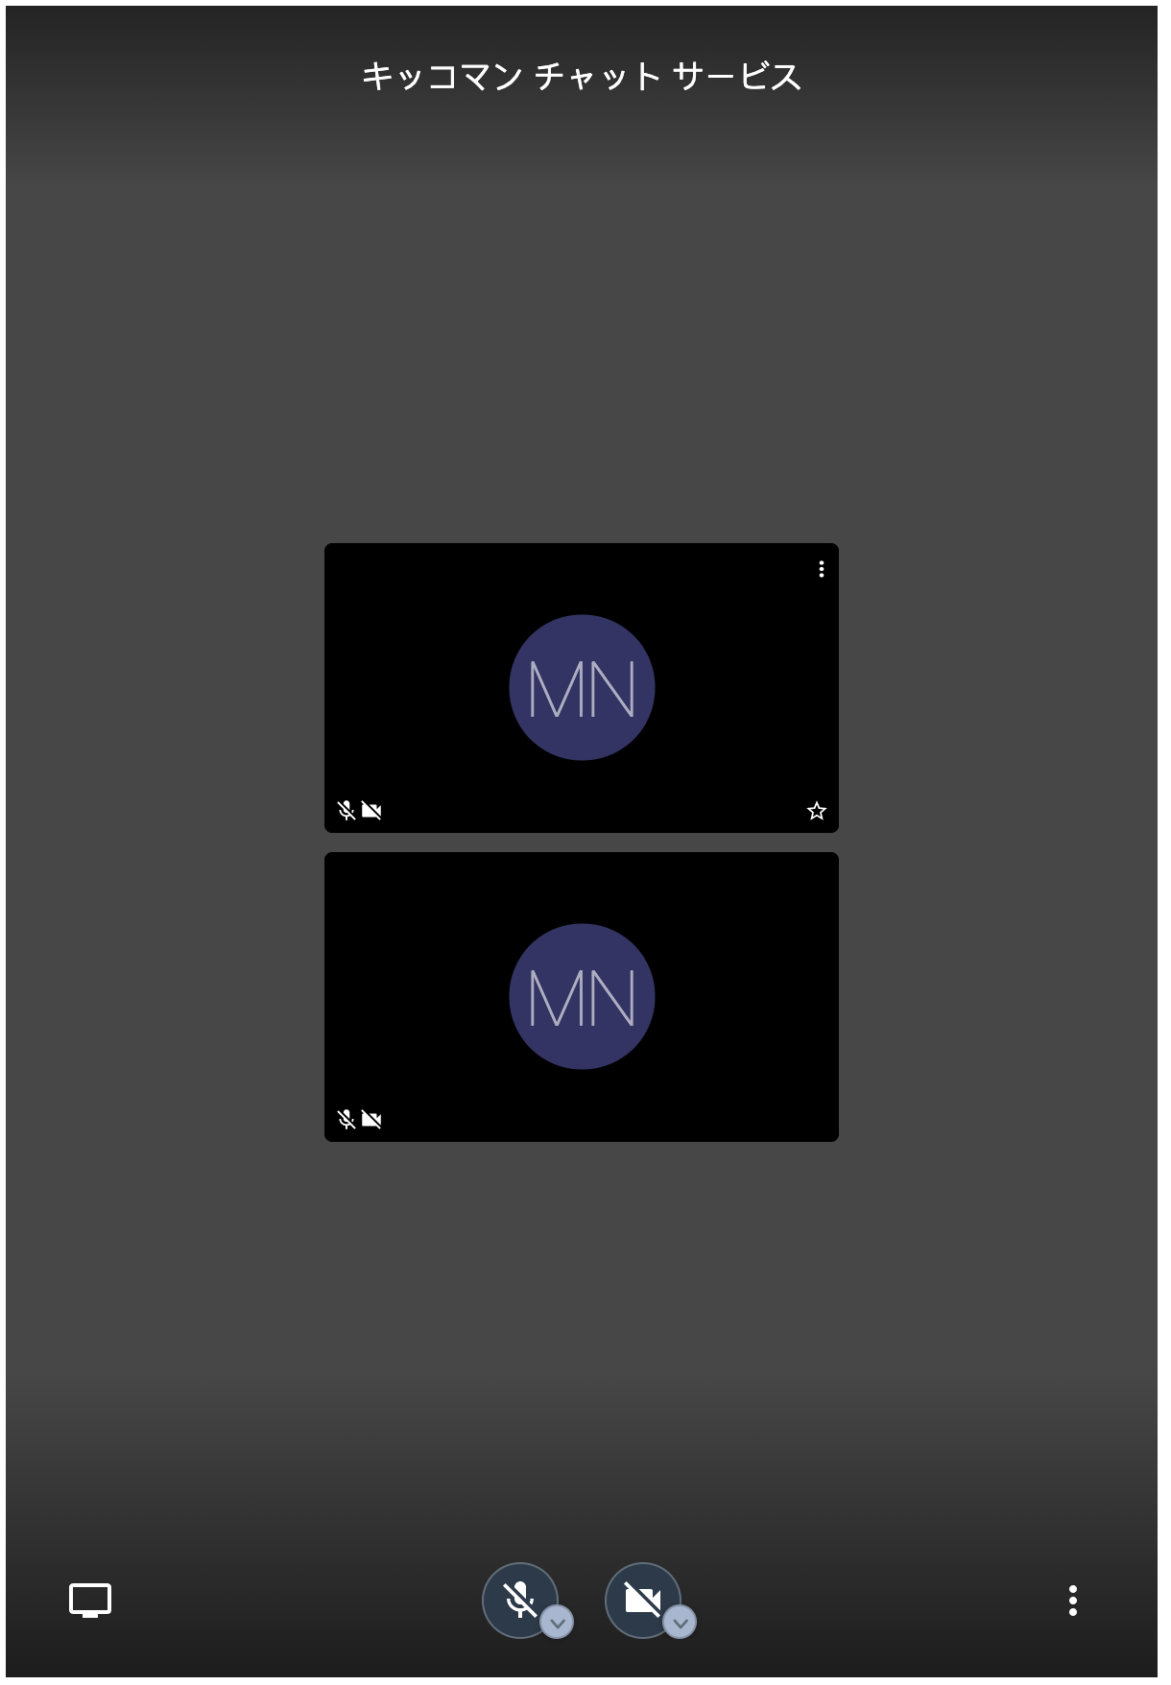
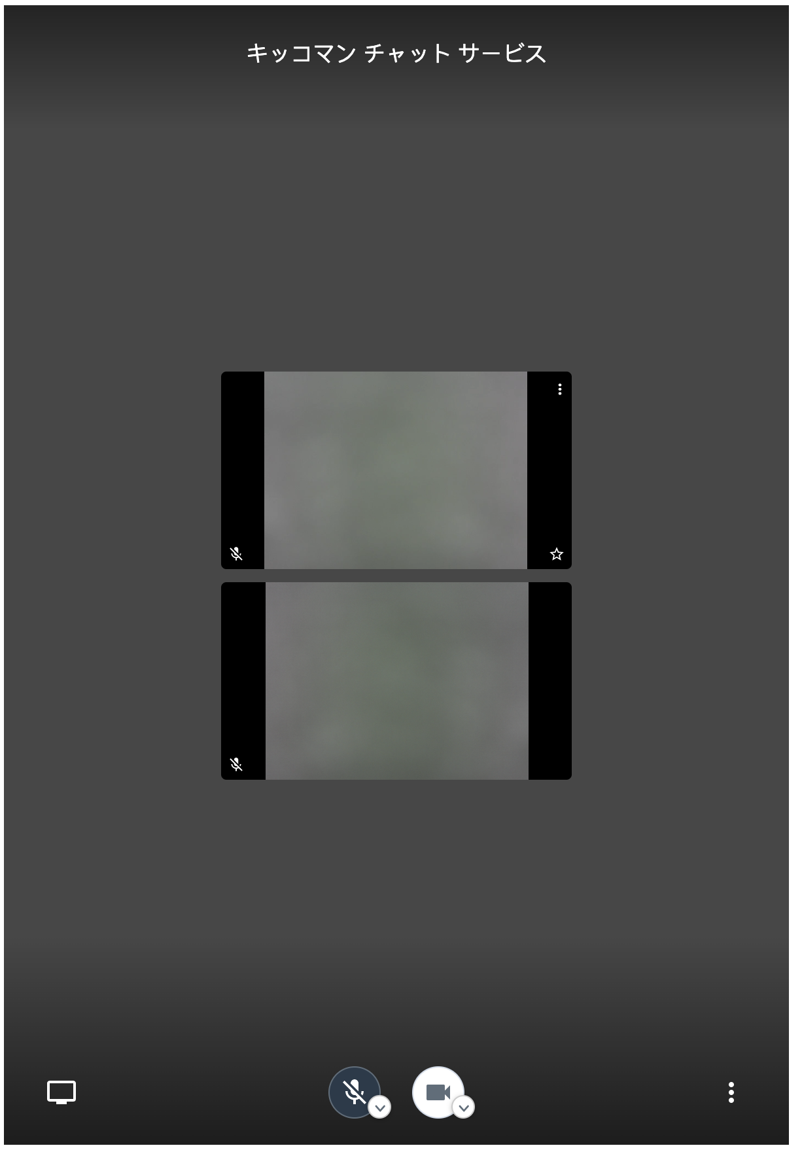

「ミュート/解除」ボタンを押下すると
会話開始
「カメラの開始/停止」ボタンを押下すると，相手の顔が見える

（補足）機能別ボタン表示
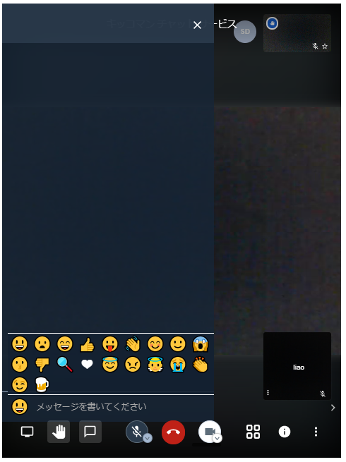
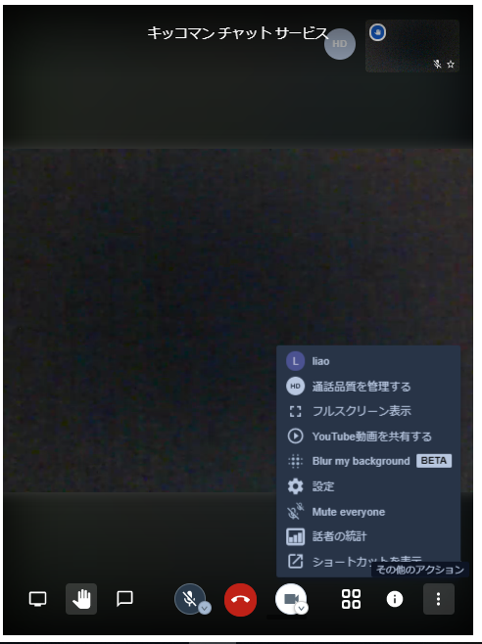

カスタム画面
URL：https://jitsiweb.kikkoman-sit.com/

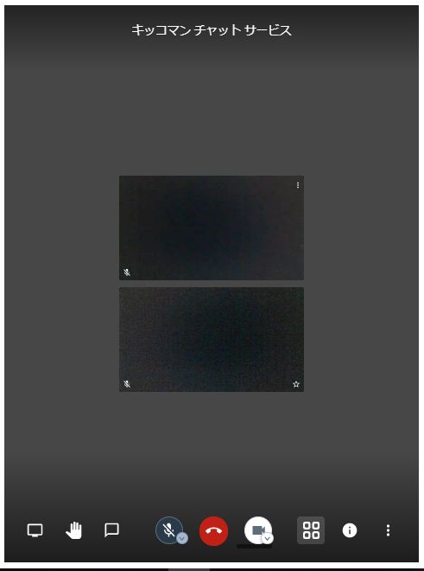
タイトルは一時「キッコマン チャット サービス」 ※半角スペースあり
1､タイトル | 〇
2、自分の画面を表示 | 〇
3、自分の画面サイズ | X | ※半分
4、相手の画面を表示 | 〇
5、自分の画面サイズ | X | ※半分

6、画面共有 | 〇 | →X
7、手を挙げる/下げる | 〇 | →X
8、チャット | 〇 | →X

9、ミュート/解除 | 〇
10、退出 | 〇 | →X
11、カメラの開始/停止 | 〇
12、レイアウト変更 | 〇 | →X
13、会議のURLを共有 | 〇 | →X
14、そのたアクション | 〇 | →X

（補足）サムネールモデル
カスタム画面(ビデオモデル)
URL：https://jitsiweb.kikkoman-sit.com/



この部分しか表示していない

https://jitsiweb.kikkoman-sit.com/

（補足）ポップアップ機能
カスタム画面
URL：https://jitsiweb.kikkoman-sit.com/



mouseover/touch時、下の画面と一緒にポップアップする

ポップアップ画面必要か
必要であればいつでも表示するか

